상품제안서
아이리버 탁상용 & 휴대용 선풍기 BF-A7 | 상품코드: F30651

 |  |  |  |  |  |  | 02-412-0044 | www.easy1.co.kr
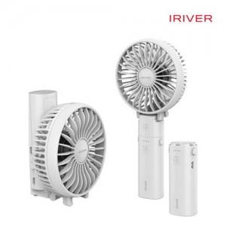

【상세/제작정보】 | <p><span style="font-size: 12pt;"><b>** 배송비- 한박스 40개/ 4000원별도</b></span></p>

【인쇄/포장옵션】 | 풀칼라 / 포장지포장

【공급단가】 | 수량 | 50~ | 100~ | 500~ | 1,000~ | 2,000~
*VAT별도 | 단가 | 16,300원 | 15,800원 | 14,400원 | 14,000원 | 13,600원

【상품 URL】 | https://easy1.co.kr:443/src/goods_detail.php?gdno=30651

